상품제안서
에코프렌즈 제로웨이스트 수세미 3종키트 | 상품코드: S47796

 |  |  | 02-713-8555 | www.synergygift.co.kr
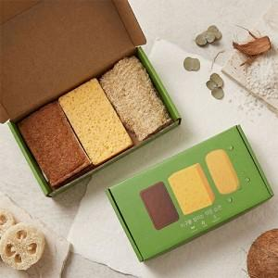

【상세/제작정보】

【인쇄/포장옵션】 | 스티커 / 포장불가능

【공급단가】 | 수량 | 100~
*VAT별도 | 단가 | 8,190원

【상품 URL】 | https://www.synergygift.co.kr:443/src/goods_detail.php?gdno=47796

